改訂履歴
詳細設計書 |  |  |  |  | 論理名称 | K001 | システムID | KS
 |  |  |  |  | 物理名称 | 社員情報登録画面 | システム名称 | 勤怠管理システム

項番 | 改訂日 | 改訂者 | 対象 | 改訂内容
1 | 2023/0407 | チーム2 濱
2
3
4
5
6
対象と内容を追加してください
7
8
9
10
11
12
13
14
15
16
17
18
19
20
21
22
23
24
25
26
27
28
29
30
31
32
33
34
35
36
37
38
39
40
41
42
43
44
45
46
47
48

画面イメージ
詳細設計書 | 論理名称 | K001 | システムID | KS | 改訂日 | 2023/0407
 | 物理名称 | 社員情報登録画面 | システム名称 | 勤怠管理システム | 改訂者 | チーム2 濱

画面イメージ
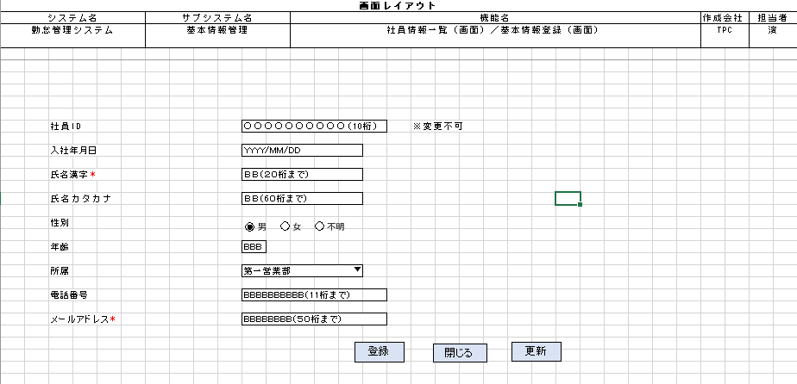

 |  |  |  |  |  |  | 氏名カタカナ
 |  |  |  |  |  |  | 性別
 |  |  |  |  |  |  | 年齢
 |  |  |  |  |  |  | 所属
 |  |  |  |  |  |  | 電話番号
 |  |  |  |  |  |  | メールアドレス

IO関連
詳細設計書 |  | 論理名称 |  | K001 |  |  | システムID | KS |  | 改訂日 | 2023/0407
 |  | 物理名称 |  | 社員情報登録画面 |  |  | システム名称 | 勤怠管理システム |  | 改訂者 | チーム2 濱

I/O関連図

社員情報一覧
ログイン
基本情報登録
 |  |  |  | ログインボタン |  |  |  |  | 追加ボタン

パラメータ一覧
No | 論理名称 |  | 物理名称 |  | I/O | 備考
1 | 社員ID |  | EMPLOYEE_ID
2 | 入社年月日 |  | JOIN_DATE |  | I
3 | 氏名漢字 |  | EMPLOYEE_NAME |  | I
4 | 氏名カタカナ |  | EMPLOYEE_NAMEKANA |  | I
5 | 性別 |  | EMPLOYEE_GENDERID |  | I
6 | 年齢 |  | EMPLOYEE_AGE |  | I
7 | 所属 |  | EMPLOYEE_DEPATMENTID |  | I
8 | 電話番号 |  | EMPLOYEE_PHONENUMBER |  | I
9 | メールアドレス |  | EMPLOYEE_MAIL |  | I
テーブル一覧
No | 論理名称 |  | 物理名称 |  | I/O | 備考
1 | T_USERS |  | 社員アカウント |  | I/O
2
3
4
5
6
7
8
9
ファイル一覧
No | 論理名称 |  | 物理名称 |  | I/O | 備考
1
2
3
4
5
6
7
8
9

画面項目
詳細設計書 |  |  | 論理名称 |  | K001 |  |  | システムID | KS |  | 改訂日 |  | 2023/0407
 |  |  | 物理名称 |  | 社員情報登録画面 |  |  | システム名称 | 勤怠管理システム |  | 改訂者 |  | チーム2 濱

画面項目
No | 項目名称 | 分類 |  | 必須 |  | 桁数 | 初期値 | テーブル |  | フィールド |  | 備考
1 | 社員ID | label |  | 〇 |  | 10
2 | 入社年月日 | label
3 | 氏名漢字 | label |  | 〇 |  | 20
4 | 氏名カタカナ | label |  |  |  | 60
3に変更してください
5 | 性別 | button |  |  |  | 2
6 | 年齢 | label |  |  |  | 3
7 | 所属 | button |  |  |  | 10
8 | 電話番号 | label |  |  |  | 11
9 | メールアドレス | label |  |  |  | 50
10 | 登録 | button
11 | 更新 | button
12 | 閉じる | button
13
14
15
16
17
18
19
20
21
22
23
24
25
26
27
28
29
30
31
32
33
34
35
36
37
38
39
40
41
42
43
44
45
46
47
48
49

イベント処理
詳細設計書 |  |  |  |  |  |  |  |  | 画面ID |  |  | K001 | システムID | KS | 改訂日 | 2023/0407
 |  |  |  |  |  |  |  |  | 画面名称 |  |  | 勤怠実績一覧 | システム名称 | 勤怠管理システム | 改訂者 | チーム2 濱

1.初期表示処理

 | 1.1.画面制御

 |  | 1.1.1.活性化制御

 |  |  |  | No | 項目名 |  |  |  |  |  | 活性化
 |  |  |  | 1 | 検索 |  |  |  |  |  | 活性
 |  |  |  | 2 | 追加 |  |  |  |  |  | 活性
 |  |  |  | 3 | 削除 |  |  |  |  |  | 活性
 |  |  |  | 4 | 閉じる |  |  |  |  |  | 活性
 |  |  |  | 5 | 選択チェックボックス |  |  |  |  |  | 活性

 | 1.2.社員情報一覧取得

 |  |  | 抽出項目
 |  |  |  | 社員ID
 |  |  |  | 入社年月日
 |  |  |  | 氏名
 |  |  |  | 性別
 |  |  |  | 年齢
 |  |  |  | 所属
 |  |  |  | メールアドレス

 |  |  | テーブル
 |  |  |  | 社員アカウント |  |  |  | T_USERS

T_USERSテーブルを存在していません
抽出条件はもう一度確認してください
 |  |  | 抽出条件
 |  |  |  | select 社員ID，入社年月日，氏名，性別，年齢，所属 from T_USERS <where> <if test="社員ID!=null and name!=''"> 社員ID like '%' #{社員ID} '%' </if> <if test="所属!=null and 所属!=''"> and 所属 like '%' #{所属} '%' </if> <if test="left入社年月日!=null and left入社年月日!=''"> and left入社年月日 &gt; #{left入社年月日} </if> <if test="right入社年月日!=null and right入社年月日!=''"> and right入社年月日 &lt; #{right入社年月日} </if> </where>

 |  |  | 集約条件
 |  |  |  | なし

 |  |  | ソート順
 |  |  |  | 入社年月日

 | 1.3.画面ヘッダー編集

 |  |  | No | 項目名 |  |  |  |  |  | 活性化
 |  |  | 1 | ログアウト |  |  |  |  |  | 活性

 |  |  | 画面「閉じる」ボダン押下、ログイン画面表示する

追加ボタンはどこですか
1.4.追加ボタンクリック処理

 | ・基本情報登録画面へ遷移する。

 |  |  | 引数：
 |  |  |  | なし

1.5.削除ボタンクリック処理

 | 1.チェック

 |  | ①選択行チェック

 |  |  | １件も選択しない場合、エラーメッセージを表示する。
削除ボタンはどこですか
 |  |  |  | メッセージ内容：
 |  |  |  |  | E0001 | 勤怠実績を選択してください。

 |  | ②削除確認

 |  |  | 削除確認メッセージを表示する。「はい」をクリックする場合、7-2処理へ。「いいえ」をクリックする場合、処理を中止する。

 |  |  |  | メッセージ内容：
 |  |  |  |  | I0001 |  | 選択した勤怠実績を削除してもよろしいですか。

 | 2.削除処理

 |  |  | ・選択した社員情報削除する。

1.6.ログアウトボタンクリック処理

 |  |  | ヘッダー「閉じる」ボダン押下、ログイン画面遷移する。

